pi to connect
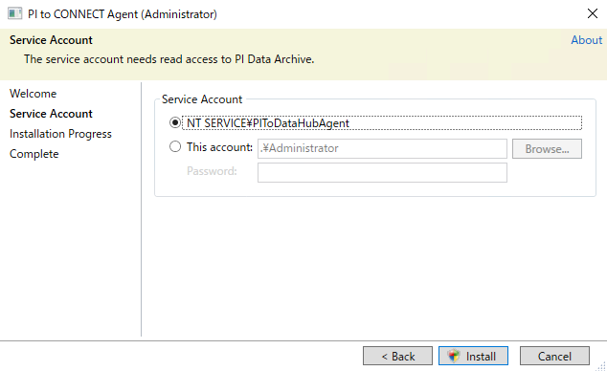

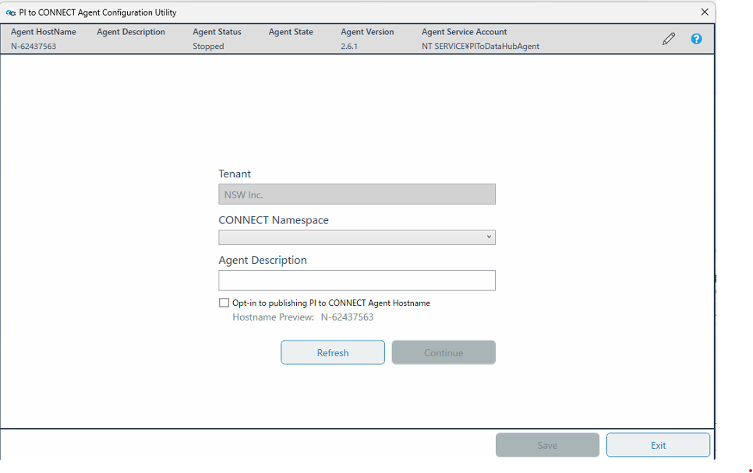

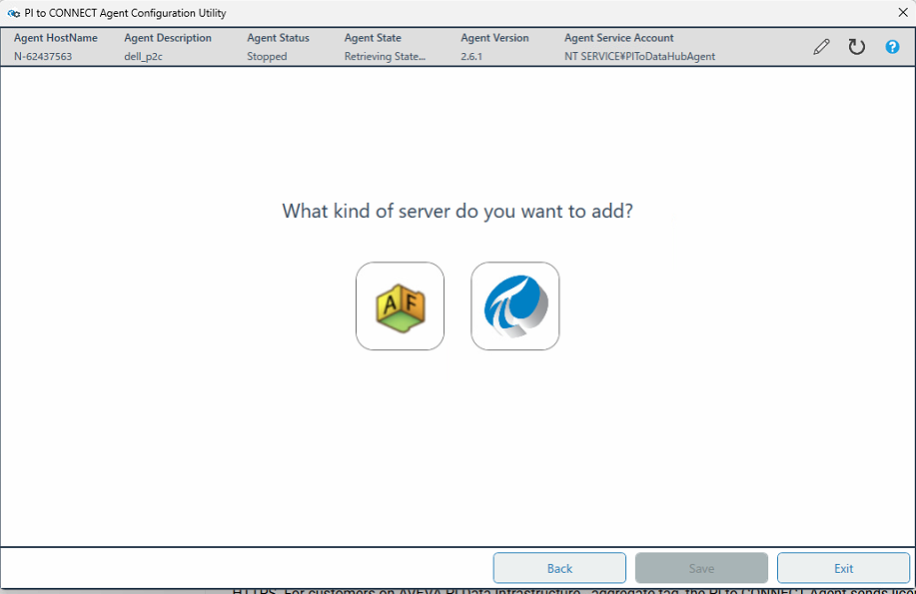

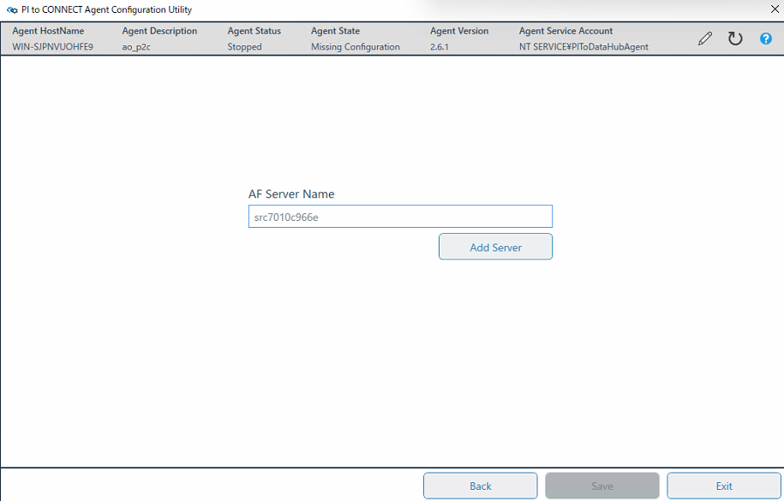

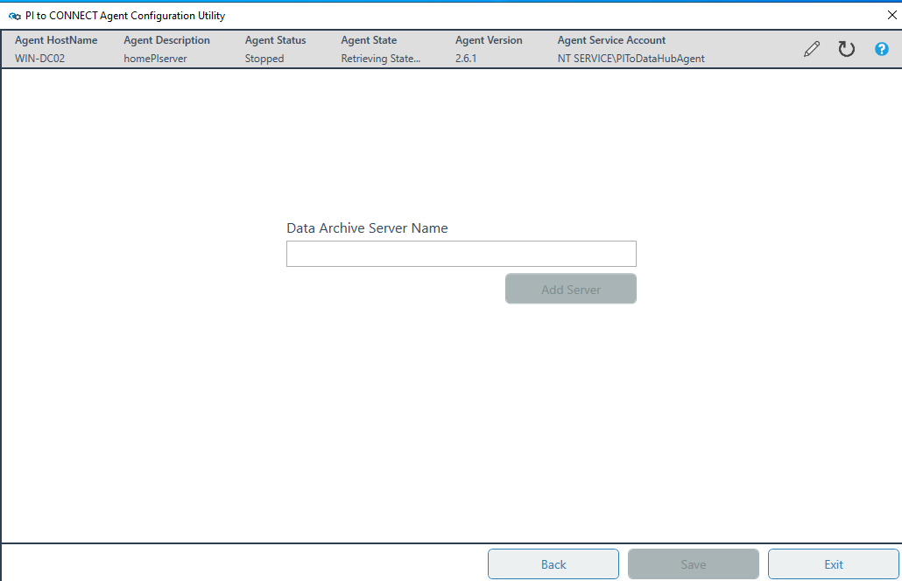

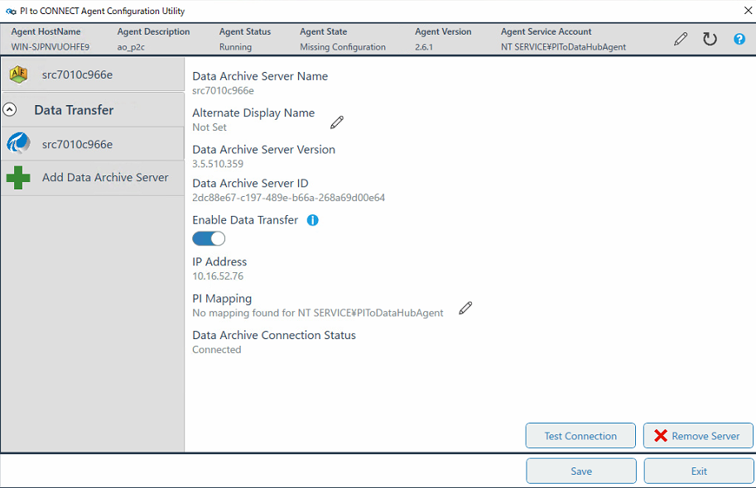

web api
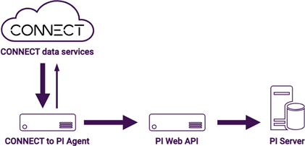

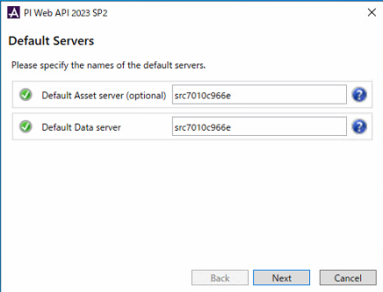
Default Asset Server(optional): | 同期させるAFサーバーのHostname
Default Data Server： | 同期させるAFサーバーのHostname

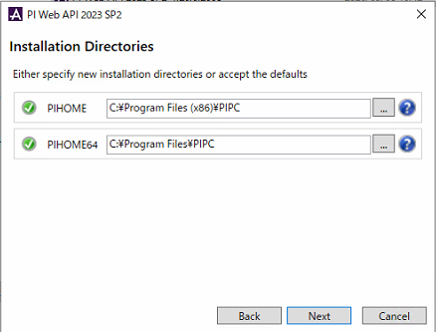
PIHOME： | ディフォルト
PIHOME64： | ディフォルト

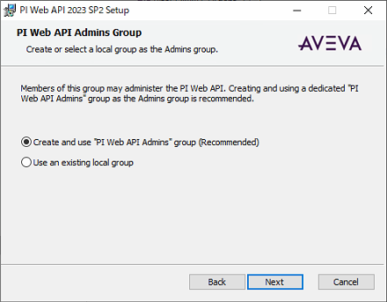
Create and use "PI Web API Admins" group(Recommended): | ON

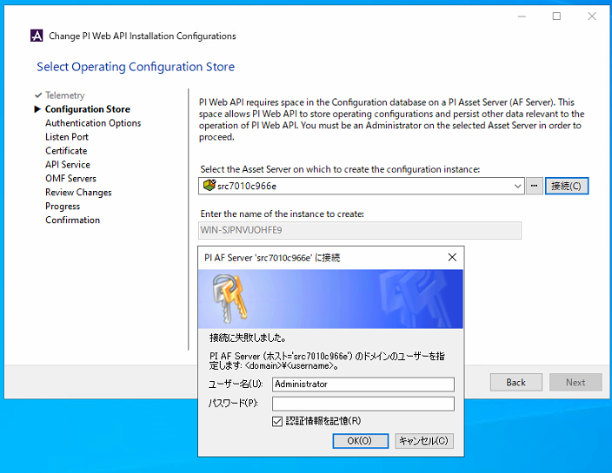
Enter the name of the instance to create: | ディフォルト

PI AFサーバーへの接続ユーザー名： | PI AFサーバーの管理者アカウント名
PI AFサーバーへの接続パスワード： | PI AFサーバーの管理者アカウントパスワード
認証情報を記憶 | ON

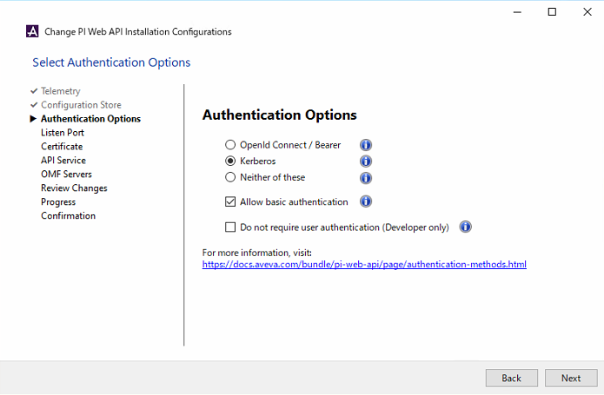
Authentication Options: | Kerberos ※実際な認証方式を選んでください
Authentication Options-Allow Basic authentication: | ON ※実際な認証方式よりON/OFFしてください

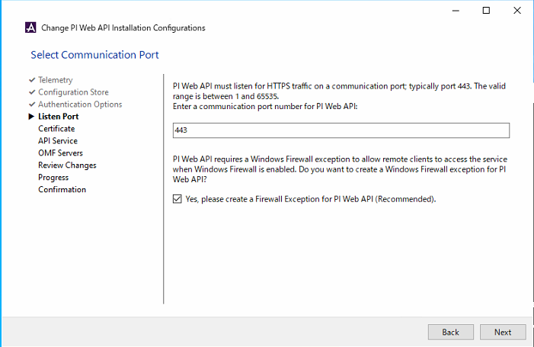
HTTPs port: | 443 ディフォルト
Yes,please create a Firewall Exception for PI Web API(Recommended): | ON

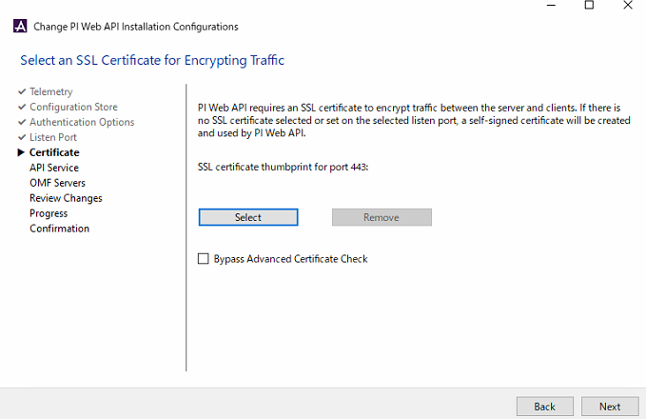

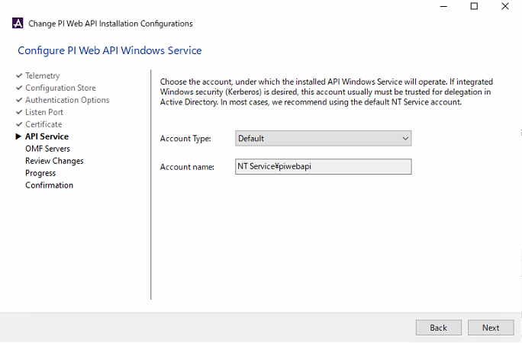

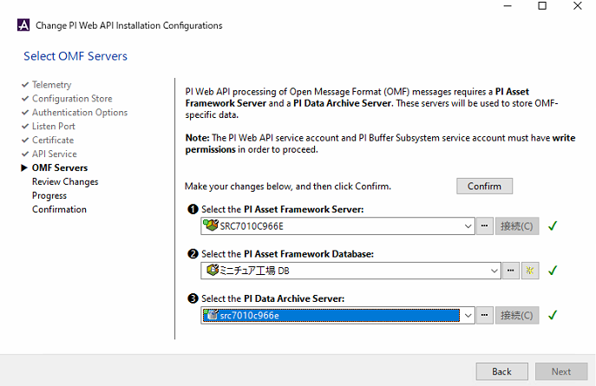
Select PI Asset Framework Server: | 同期させるPI AFサーバーのHostname
Select PI Asset Framework Database: | 同期させるPI AFサーバーのDatabase名
Select the PI Data Archive Server: | 同期させるPI DAサーバーのHostname ※PI AFサーバーでDAへの接続が設定されている場合は、DAサーバー名も選択リストに自動的に出てくる

Confirm | 最後にクリックして保存

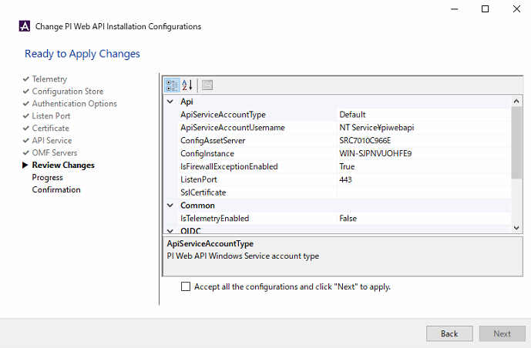
Accept all the configuration and click "Next" to apply | ON

connect to pi
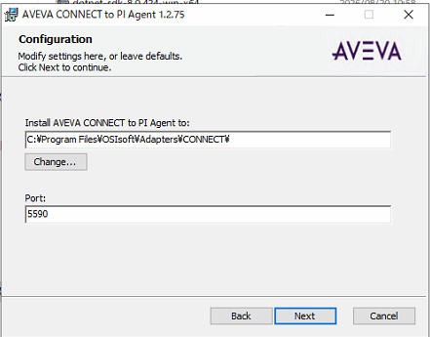
Port | 5590

connect
